1
 |  |  |  | Escola Sílvia Móbille de Terapias Complementares

 |  |  |  | Multiplique luz!

FICHA DE ANMNESE N°

DADOS PESSOAIS

Nome |  |  |  |  | Gênero

CPF |  |  | RG |  | Estado Civil

Nascimento |  |  | Nacionalidade |  | Profissão

Endereço |  |  |  | Numero: |  | Complemento:

CEP |  |  | Cidade |  |  | Estado

Telefone |  |  | Celular 1 |  | Celular 2

E-mail

PERGUNTAS

COMO OBTEVE CONHECIMENTO DAS TERAPIAS HOLÍSTICAS?

 | Encaminhamento profissional da saúde |  |  |  | Indicação de amigo ou familiar

 | Redes sociais (facebook, instagram, etc.) |  |  |  | Alguém que recebeu tratamento

ESTÁ FAZENDO ALGUM TRATAMENTO COM OUTROS PROFISSIONAISDA ÁREA DA SAÚDE? (NUTRICIONISTA, FISIOTERAPEUTA, DENTISTA, ETC)

 | SIM | NÃO

SE SIM, QUAL TRATAMENTO?

PROBLEMAS DE SAÚDE?

 | Pressão alta |  | Tabagismo | Alcoól |  | Diabetes

 | Medicamento de uso contínuo |  | Qual (is)? | OBS: pressão baixa e gastrite

FUNCIONAMENTO DO INTESTINO: |  |  | BOM | RUIM

QUALIDADE DO SONO: |  |  | BOM | RUIM

HÁBITOS |  | Utilização de cosméticos |  | Exposição ao sol |  | Prática de atividade física

QUAIS SÃO SUAS QUEIXAS?

 |  | Ansiosa, dorme mal, procupada, dificuldades pra com as aulas on-line

COMO ESTÁ SUA CRIANÇA INTERIOR? |  |  | Está com medo, angustia e insegura

COMO ESTÁ SUA VIDA? FAMILIAR, PROFISSIONAL E SOCIAL?

 |  |  | BEM | REGULAR | RUIM

EM CASO DE RUIM OU REGULAR, RESPONDER:

PORQUE? | Sente cansada, sem vontade de sair

PORQUE? | Não está se alimentando e nem dormindo direito

PORQUE? | Sente muita vontade de comer doce

PORQUE? | Por causa da ansiedade

PORQUE? | Dificuldade de dar aulas online, timidez em falar na frente das câmeras.

DIAGNÓSTICO TERAPÊUTICO VIBRACIONAL
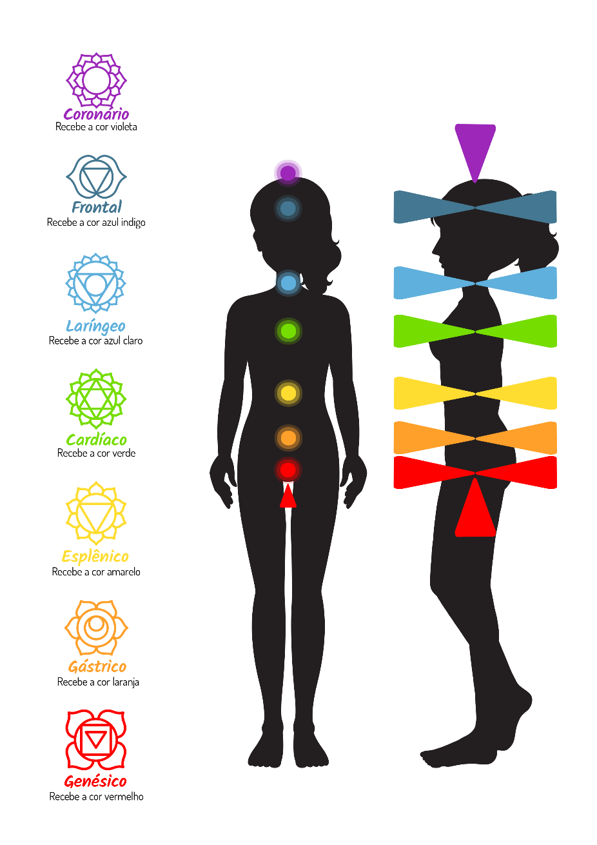

OBSERVAÇÕES:

